Deckblatt
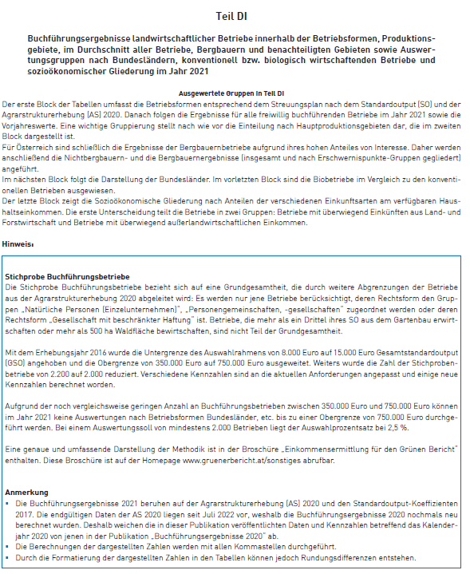

Stand September 2022

